상품제안서
몽크로스 접이식 익스텐션 캠핑의자 | 상품코드: F19493

 |  |  |  |  |  |  | 02-412-0044 | www.easy1.co.kr
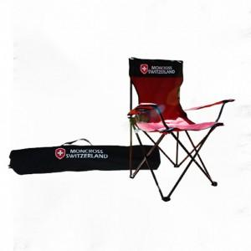

【상세/제작정보】 | 인쇄 별도협의

【인쇄/포장옵션】 | 기타 / 포장불가능

【공급단가】 | 수량 | 20~ | 100~ | 300~ | 500~ | 1,000~
*VAT별도 | 단가 | 23,350원 | 22,490원 | 21,620원 | 20,760원 | 20,240원

【상품 URL】 | https://dev.easy1.co.kr:443/src/goods_detail.php?gdno=19493

